유즈케이스
 | 토치라이트 인피니트 다운로드 후 약 1시간 플레이를 녹화
 | 이를 기반으로 유즈케이스 TC작성

 | 전체적으로 번역?이 자연스럽지 않거나, 더빙과 자막이 불일치하는 부분들이 많았음
 | 극초반 튜토리얼존?에서 네비게이션 오류 등
 | PC판에서 스페이스바나 엔터로 대사를 넘기는 경우등 발견

ID | 기본 흐름(시나리오 S0)
-1 | c드라이브에 게임 설치 | 0 | c드라이브에 설치된 게임 삭제
1 | d드라이브에 게임 설치 | 1.1 | d드라이브 게임 삭제
2 | 유저는 스팀화면 플레이를 눌러 게임을 실행 |  |  | 2.2 | 작업관리자-게임 종료
3 | 게임은"터치하여 게임 시작"화면을 띄운다. 동시에 서버 선택 버튼에 "로그인할 서버를 선택하세요" 메시지 출력 | 3.1 | 게임에 업데이트 존재시 알린다 |  | 재접속
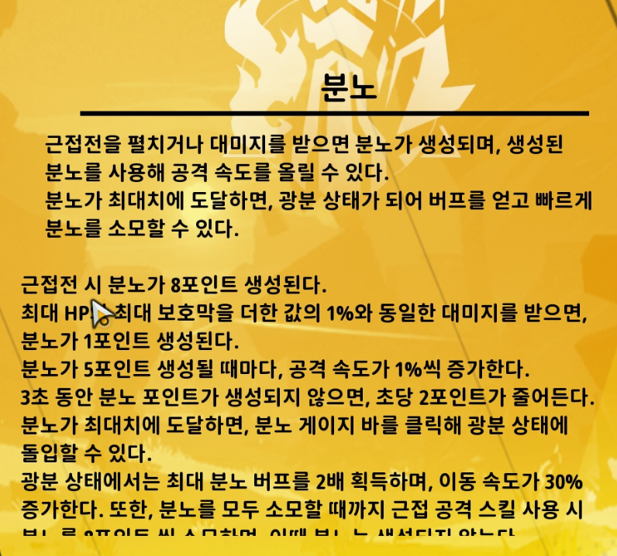
4 | 유저는 터치하여 게임을 시작한다 | 3.2 | 유저는 업데이트를 다운받는다
5 | 아시아서버 선택 후 확인 클릭 (이후 3번의 "터치하여 게임시작" 은 아시아서버가 된다.)
6 | 게임은 캐릭터 선택창으로 전환
7 | 유저는 캐릭터를 한번씩 눌러본다
8 | 게임은 각각의 캐릭터에 알맞은 음성과 액션을 보여준다
9 | 유저는 돌아가기버튼을 누른다
10 | 게임은 시작화면(ID3)으로 돌아온다 서버 선택 버튼은 {서버상태 아시아 핑}으로 표시된다.
11 | 캐릭터 선택창에서 버서커를 선택하고 자세히보기를 누른다.
12 | 히어로특성 '분노'에 대한 설명이 적혀있다.
13 | 좌측 분노 클릭
14 | 설명을 읽어본다.
15 | 자세히보기를 나와서 다음단계로 이동
16 | 닉네임 설정 후 '게임시작'
17 | 시네마틱 시청 |  | 시네마틱 스킵
18 | 유저는 튜토리얼을 진행한다.
19 | 튜토리얼에서 간단한 퀘스트를 통해 우클릭을 통한 스킬활용
20 | 상호작용, 보조스킬 등록을 익힌다.
21 | 유저는 스킬을 활용하며 진행한다.
22 | 튜토리얼중 유저의 사망을 유도하여 포션활용을 익힌다.
23 | 튜토리얼 보스와 싸움
24 | 튜토리얼 보스를 잡고 낯선여인등장하며 아리아가 있는 필드로 이동
25 | 유저는 크로우 아리아와 대화하며 스토리를 파악
26 | [메인 스토리]먹구름에 덮인 성 - 피난처 지원하기
27 | 도중 길에서 만난 크로우 게빈과의 대화를 통해 추가정보 제공
28 | 다음 전투에서 레벨 2 달성하며 재능기능 안내
29 | 힘의 신 활성화 유도
30 | 유저는 포인트를 소모하지 않고 사냥꾼을 활성화
31 | 다음 전투에서 아이템을 줍는 방법과 장비하는 방법을 안내
32 | 이후 리브를 만나고 [메인 스토리] 먹구름에 덮인 성-스파크 장치 수호하기 진행
33 | 주변 몬스터를 어느정도 정리하면 컷신과 함께 각성체 성자 라이언 등장
34 | 스토리 진행 [메인스토리]먹구름에 덮인 성 - 리브에게 상황 묻기
35 | 이후 액티브 스킬 획득, 안내 진행
36 | 액티브 스킬 마력의 원천의 장착을 유도
37 | [메인 스토리]여정의 시작-고대 통로로 이동해 라이언 쫓기 진행 유저는 포탈로 이동
38 | [메인 스토리]여정의 시작-고대 통로를 통과해 라이언 계속 추적
39 | 진행중 길가에서 브로디와 대화를 통해 정보 제공
40 | 중간의 라이언 대사 등장 유저는 계속 크리쳐 처치하며 진행
41 | [메인 스토리]여정의 시작- 디스엠버 크리처 처치하기
42 | [메인 스토리]여정의 시작- 각성체 무리 뚫기
43 | 컷신
44 | 유저는 손목날의 각성체를 만난다.
45 | [메인 스토리]여정의 시작 - 각성체 두목 처치
46 | 처치 후 [메인 스토리] 원시적 전쟁터-원시적 전쟁터로 이동
47 | 유저는 포탈로 이동한다.
48 | 유저는 포탈 이동 후 마주친 헌터 플린이랑 대화
49 | [메인 스토리]원시적 전쟁터 - 생존자 수색
50 | [메인 스토리]원시적 전쟁터 - 고블린을 공격하는 각성체 처치
51 | [메인 스토리]원시적 전쟁터 - 나무통에 숨은 드워프 꺼내기
52 | 유저는 나무통에 숨어있던 드워프 코리랑 대화
53 | [메인 스토리]원시적 전쟁터 - 코리와 함께 계속 라이언 추격
54 | [메인 스토리]원시적 전쟁터 - 나무 다리 수리하는 코리 기다리기
55 | [메인 스토리]원시적 전쟁터 - 나무 다리를 통과해 각성체 계속 추격
56 | [메인 스토리]원시적 전쟁터 - 남은 디스엠버 데빌 처치하기
57 | 유저는 디스엠버 처치후 코리와 대화
58 | 보상으로 회복 보조스킬 선택 제공
59 | 자연스럽게 스킬창으로 이동할 계기를 마련해서 스킬 레벨업 유도?
60 | [메인 스토리] 천영 요새의 갈림길 - 황룔 성벽으로 이동
61 | 유저는 포탈을 타고 이동
62 | [메인 스토리] 천영 요새의 갈림길 - 스파크의 행방 쫓기
63 | 컷신 재생
64 | [메인 스토리] 천영 요새의 갈림길 - 월 캐논로 가는 길 찾기
65 | [메인 스토리] 천영 요새의 갈림길 - 월 캐논 파괴하기
66 | [메인 스토리] 천영 요새의 갈림길 - 계속 전진하며 성벽 통과하기
67 | [메인 스토리] 천영 요새의 갈림길 - 월 캐논 파괴하기
68 | [메인 스토리] 천영 요새의 갈림길 - 성벽 끝으로 이동
69 | 유저는 성벽 끝에있는 성벽의 코어로 이동 이라는 문구와 상호작용
70 | [메인 스토리] 천영 요새의 갈림길 - 마지막 전송진으로 성벽의 코어로 이동
71 | [메인 스토리] 천영 요새의 갈림길 - 월 캐논을 수호하는 각성체 처치
72 | 유저는 각성 집행자를 처치
73 | 이후 컷신 재생
74 | [메인 스토리] 천영 요새의 갈림길 - 아리아에게 상황 묻기
75 | 대화진행
76 | [메인 스토리]심사숙고 - 엠버의 숨결로 돌아가기
77 | 유저는 포탈을 타고 피난처-엠버의 숨결로 이동한다.
78 | [메인 스토리]심사숙고 - 리브에게 상황 보고
79 | 보조 공격스킬 보상으로 제공
80 | 액티브 스킬의 에너지 스탯 분배를 튜토리얼
81 | 유저는 하나의 보조스킬을 추가로 등록할 수 있게된다.
82 | [메인 스토리]용이 추락한 황야 - 전송장치를 통해 용골 산맥으로 이동
83 | 전송장치를 사용하는 안내 진행
84 | 유저는 용골 산맥으로 이동
85 | [메인 스토리]용이 추락한 황야 - 용골 산맥 통과
86 | 유저는 진행중 과거의 잔상- 드워프를 통해 정보를 얻는다.
87 | 유저는 중간에 리브가 사라진곳으로 이동 리브의 일기를 얻는다.
88 | [메인 스토리]용이 추락한 황야 - 용골 산맥의 출구 찾기
89 | 유저는 진행중 과거의 잔상-드워프를 통해 정보를 더 얻는다.
90 | 유저는 스킵한다.
91 | [메인 스토리]용이 추락한 황야 - 용골 산맥의 중심부로
92 | [메인 스토리]용이 추락한 황야 - 점거중인 그리핀 처치
93 | 유저는 고원 용의 뼈 그리핀을 처치한다.
94 | [메인 스토리]용이 추락한 황야 - 용골 평원으로 이동
95 | 유저는 포탈로 용골 평원으로 이동
96 | [메인 스토리]용이 추락한 황야 - 용골 평원 진입
97 | [메인 스토리]용이 추락한 황야 - 드워프 왕국의 입구 찾기
98 | [메인 스토리]용이 추락한 황야 - 길을 막는 크롤러 처치
99 | 유저는 고원 용의 뼈 괴수와 전투
100 | 유저 사망시 메시지와 함께 데미지 정산을 보여준다.
101 | 유저는 저장지점에서 부활버튼을 누른다.
102 | 보스스테이지 입구에서 부활
103 | 보스 스테이지 입장 문구가 있는 포탈 존재
104 | (유저는 보스의 공격을 피하기 시작한다) 재도전하여 클리어한다.
105 | [메인 스토리]용이 추락한 황야 - 광산 입구 조사
106 | [메인 스토리]용이 추락한 황야 - 코리에게 상황 묻기
107 | [메인 스토리]거대한 앵커 - 엠버의 숨결로 돌아가기
108 | 유저는 포탈을 통해 엠버의 숨결로 돌아간다.
109 | [메인 스토리]거대한 앵커 - 모리나에게 권한 신청하기
110 | 유저는 보조스킬 보상을 얻는다.
111 | [메인 스토리]빛을 잃은 나라 - 버려진 광산으로 이동한다.

